Solicitud
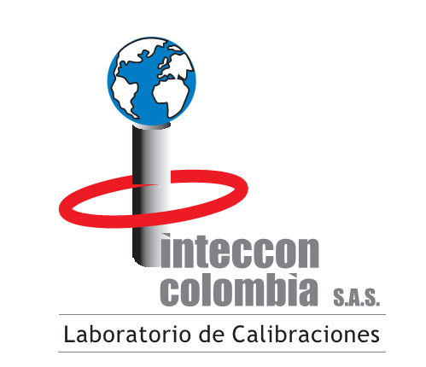 SOLICITUD DEL SERVICIO Y EMBALAJE DEL EQUIPO
Código: FVG-017
Versión: 04
DATOS DE LA EMPRESA
FECHA: | AAAA-MM-DD
EMPRESA:
NIT:
CONTACTO:
CARGO:
DIRECCIÓN:
CIUDAD:
TELÉFONO:
CORREO ELECTRÓNICO:
EMITIR CERTIFICADO A NOMBRE DE: |  |  |  | NIT:
EL CERTIFICADO SALE A NOMBRE DE UN TERCERO COMPLETAR ESTA FILA:
DATOS DE EQUIPO
Nombre del Equipo | Marca | Modelo | Serie | Fecha de ultima calibración | Rango de calibración
 |  |  |  | AAAA-MM-DD
 |  |  |  | AAAA-MM-DD
 |  |  |  | AAAA-MM-DD
 |  |  |  | AAAA-MM-DD
 |  |  |  | AAAA-MM-DD
 |  |  |  | AAAA-MM-DD
 |  |  |  | AAAA-MM-DD
 |  |  |  | AAAA-MM-DD
 |  |  |  | AAAA-MM-DD
Solicitudes adicionales:
INTECCON COLOMBIA S.A.S cuenta con personal competente y formación integral que permite asegurar la competencia, juicio, imparcialidad e integridad operativa en la prestación de los servicios de calibración. Contamos con procedimientos para asegurar la protección de la información confidencial y los derechos de propiedad de nuestros clientes. La Dirección del laboratorio y su personal están libres de cualquier presión o influencia indebida, interna o externa, comercial, financiera o de otro tipo, que pueda perjudicar la calidad de su trabajo. De conformidad con lo previsto en la Ley 1581 de 2012 “por la cual se dictan las disposiciones generales para la protección de datos personales” y el Decreto 1377 de 2013, que la reglamentan parcialmente, al diligenciar y enviar este formato daré por entendido que comprendo y otorgo autorización expresa y clara para que Inteccon Colombia S.A.S, pueda hacer tratamiento y uso de mis datos personales, los cuales estarán reportados en la base de datos de la que es responsable dicha organización y que han sido recolectados en las relaciones contractuales que ésta realiza en desarrollo de su objeto social. Si desea más información acerca de nuestro portafolio de servicios puede visitar nuestra página https://www.intecconcolombia.com/
Cualquier inquietud será atendida |  |  |  | REALIZADO POR:
Francisco Álvarez | TEL: 366 53 84 | falvarez@intecconinc.com

